Data
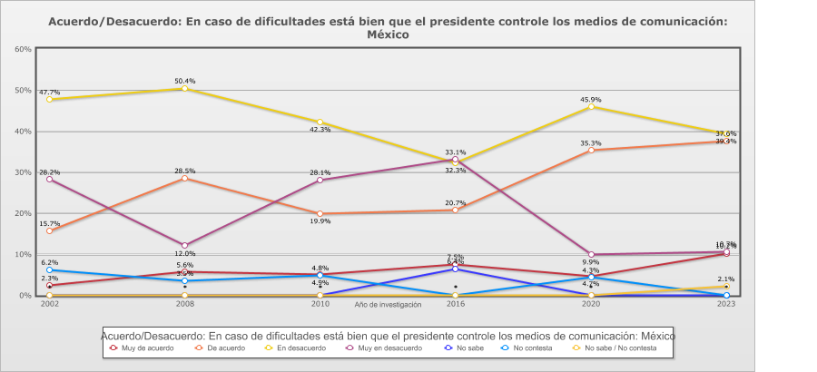
 |  | Acuerdo/Desacuerdo: En caso de dificultades está bien que el presidente controle los medios de comunicación

Categoría |  | Año de investigación
 |  | 2002 | 2008 | 2010 | 2016 | 2020 | 2023
País - México
Muy de acuerdo | 5.9% | 2.3% | 5.6% | 4.9% | 7.5% | 4.7% | 10.2%
De acuerdo | 26.3% | 15.7% | 28.5% | 19.9% | 20.7% | 35.3% | 37.6%
En desacuerdo | 43.0% | 47.7% | 50.4% | 42.3% | 32.3% | 45.9% | 39.4%
Muy en desacuerdo | 20.3% | 28.2% | 12.0% | 28.1% | 33.1% | 9.9% | 10.7%
No sabe | 1.1% | - | - | - | 6.4% | - | -
No contesta | 3.1% | 6.2% | 3.5% | 4.8% | - | 4.3% | -
No sabe / No contesta | 0.4% | - | - | - | - | - | 2.1%
(N) | 7,212 (100%) | 1,210 (100%) | 1,200 (100%) | 1,200 (100%) | 1,200 (100%) | 1,202 (100%) | 1,200 (100%)
País - Total
Muy de acuerdo | 5.9% | 2.3% | 5.6% | 4.9% | 7.5% | 4.7% | 10.2%
De acuerdo | 26.3% | 15.7% | 28.5% | 19.9% | 20.7% | 35.3% | 37.6%
En desacuerdo | 43.0% | 47.7% | 50.4% | 42.3% | 32.3% | 45.9% | 39.4%
Muy en desacuerdo | 20.3% | 28.2% | 12.0% | 28.1% | 33.1% | 9.9% | 10.7%
No sabe | 1.1% | - | - | - | 6.4% | - | -
No contesta | 3.1% | 6.2% | 3.5% | 4.8% | - | 4.3% | -
No sabe / No contesta | 0.4% | - | - | - | - | - | 2.1%
(N) | 7,212 (100%) | 1,210 (100%) | 1,200 (100%) | 1,200 (100%) | 1,200 (100%) | 1,202 (100%) | 1,200 (100%)

